核心球員效率圖與象限解讀
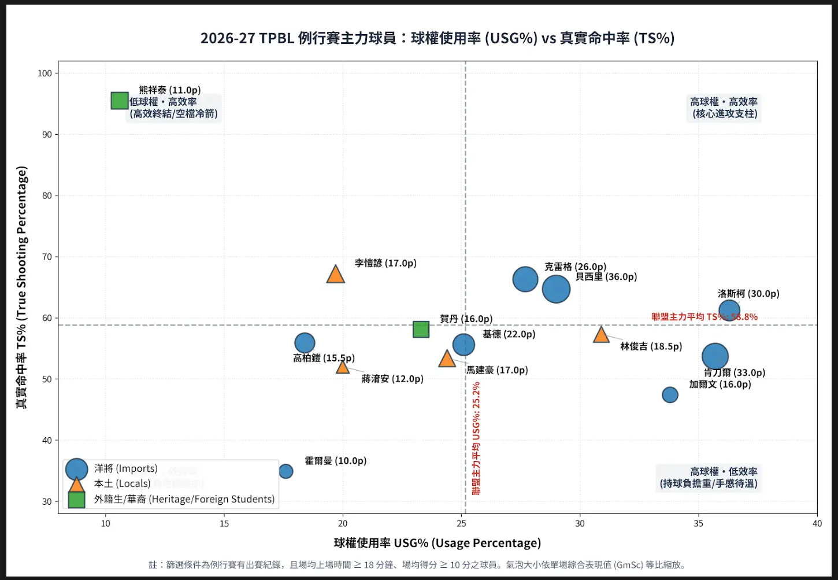
2026-2027 賽季 TPBL 例行賽主力球員：球權使用率 (USG%) vs 真實命中率 (TS%) 核心效率對比與象限深度解讀
註：篩選條件為例行賽有出賽紀錄，且場均上場時間 ≥ 18 分鐘、場均得分 ≥ 10 分之主力球員。氣泡大小依單場綜合表現值 (GmSc) 等比縮放。

【四大象限深度解讀與戰術定位 (Quadrant Analysis & Tactical Roles)】
象限分組 | 代表球員與數據 | 核心特徵與戰術價值分析 | 開季攻防影響力評估
第一象限：高球權・高效率 (核心進攻支柱) | 貝西里 (USG% 29.0%, TS% 64.7%, GmSc 28.0)、 克雷格 (USG% 27.7%, TS% 66.3%, GmSc 22.8)、 洛斯柯 (USG% 36.3%, TS% 61.2%, GmSc 15.8)、 林俊吉 (USG% 30.9%, TS% 57.3%, GmSc 9.2)、 基德 (USG% 25.1%, TS% 55.6%, GmSc 17.2) | 具備強大個人硬解與創造機會能力，在大量持球負擔下仍能維持優於聯盟平均之真實命中率，是球隊關鍵時刻的第一選擇。 | 克雷格全場造15次罰球為國王OT致勝首功；貝西里飆進5記三分轟36分為聯盟開季單場GmSc最高(28.0)；林俊吉次戰末節逆轉海神展現頂級終結心臟。
第二象限：低球權・高效率 (高效終結與空檔奇兵) | 熊祥泰 (USG% 10.6%, TS% 95.5%, GmSc 10.3)、 李愷諺 (USG% 19.7%, TS% 67.2%, GmSc 11.7)、 高柏鎧 (USG% 18.4%, TS% 55.9%, GmSc 14.4) | 不佔用過多球權，主要透過無球空切、空檔接應投射或進攻籃板補籃得分，得分產出效率極其驚人。 | 熊祥泰三分3中2繳TS% 95.5%全聯盟最高，成為國王板凳奇兵；李愷諺10投5中砍17分穩住後場；高柏鎧次戰23分15板3阻攻統治禁區。
第三象限：低球權・低效率 (體系角色調整中) | 霍爾曼 (USG% 17.6%, TS% 34.9%, GmSc 7.1) | 球權佔比低於聯盟平均，外線手感尚未回溫，主要在防守與護框端提供支援。 | 首戰外線7投1中得10分8板2阻攻，需加速適應TPBL禁區對抗節奏，提升外圍空檔把握度。
第四象限：高球權・低效率 (持球負擔重 / 手感待溫) | 肯刀爾 (USG% 35.7%, TS% 53.7%, GmSc 25.0)、 加爾文 (USG% 33.8%, TS% 47.4%, GmSc 8.7)、 馬建豪 (USG% 24.4%, TS% 53.4%, GmSc 10.5)、 蔣淯安 (USG% 20.0%, TS% 52.0%, GmSc 6.2) | 承擔球隊極大量攻堅與終結責任，但因遭遇對手重點包夾或自身外線手感起伏，真實命中率略低於聯盟平均。 | 肯刀爾狂轟33分造13罰展現破壞力但外線4中0且出手25次；加爾文攻下16分11板但出現6次失誤；馬建豪兩戰場均17分外線量大需維持穩定度。

